List1
Mezipokojové dveře - Seznam požadovaných dodávek a vlastností

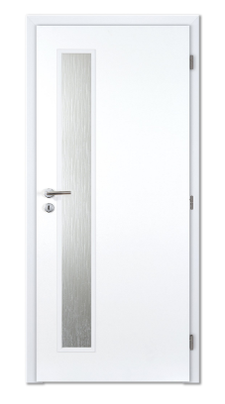
 |  |  |  | Dodávka dveří do 31.1.2026.
Počty podle typu dveří: |  |  | DTD
Typ | počet | cena/ks bez DPH | cena celkem bez DPH
60L | 16 |  | 0.00 Kč
60P | 26 |  | 0.00 Kč
80L sklo | 17 |  | 0.00 Kč
80P sklo | 30 |  | 0.00 Kč
 |  |  | 0.00 Kč

Požadavky na provedení dveří: Dveře šířky 60: Plné bílé, výplň DTD, WC zámek, WC kování kovové štítové (nerez, nikl, chrom) Dveře šířky 80: Částečně prosklené (viz. foto), sklo poloprůhledné , výplň DTD, BB zámek, BB kování kovové štítové (nerez, nikl, chrom)

Cena celkem bez DPH

0.00 Kč

